Лист1
Таблица 2. Матрица эталонных образов для настройки нейронной сети Хэмминга
образа | № входной переменной
 | 1 | 2 | 3 | 4 | 5 | 6 | 7 | 8 | 9
1 | 1 | –1 | 1 | –1 | 1 | –1 | 1 | –1 | 1
2 | –1 | 1 | –1 | 1 | 1 | 1 | –1 | 1 | –1
3 | 1 | 1 | 1 | 1 | –1 | 1 | 1 | 1 | 1

Таблица 3. Матрица весовых коэффициентов нейронной сети Хэмминга

№ нейрона первого слоя | № входной переменной
 | 1 | 2 | 3 | 4 | 5 | 6 | 7 | 8 | 9
1 | 0.5 | –0,5 | 0.5 | –0,5 | 0.5 | –0,5 | 0.5 | –0,5 | 0.5
2 | –0,5 | 0.5 | –0,5 | 0.5 | 0.5 | 0.5 | –0,5 | 0.5 | –0,5
3 | 0.5 | 0.5 | 0.5 | 0.5 | –0,5 | 0.5 | 0.5 | 0.5 | 0.5

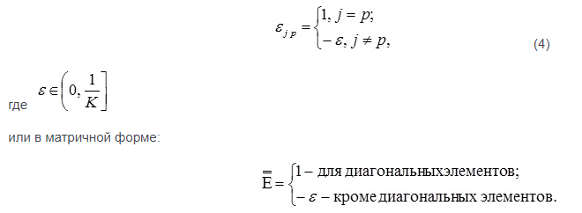
Таблица 15.4. Матрица весов обратных связей нейронной сети Хэмминга

№ выходного | № нейрона первого слоя
нейрона | 1 | 2 | 3
1 | 1 | –0,3 | –0,3
2 | –0,3 | 1 | –0,3
3 | –0,3 | –0,3 | 1

